Состояние vs другие машины
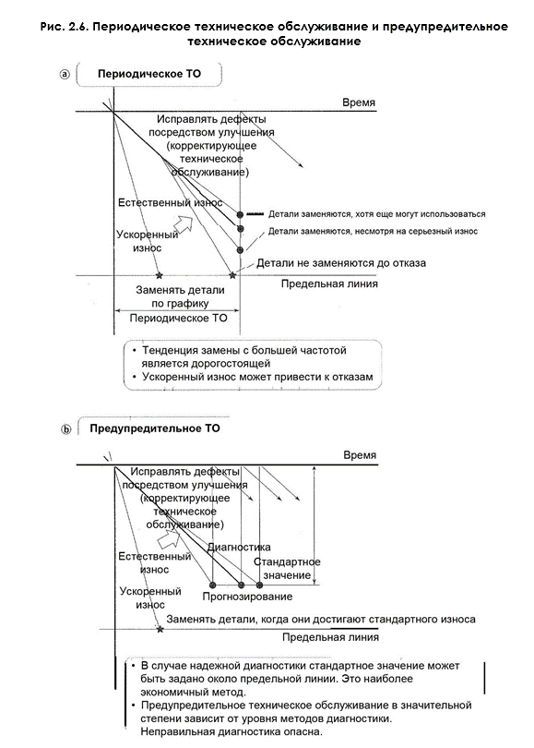
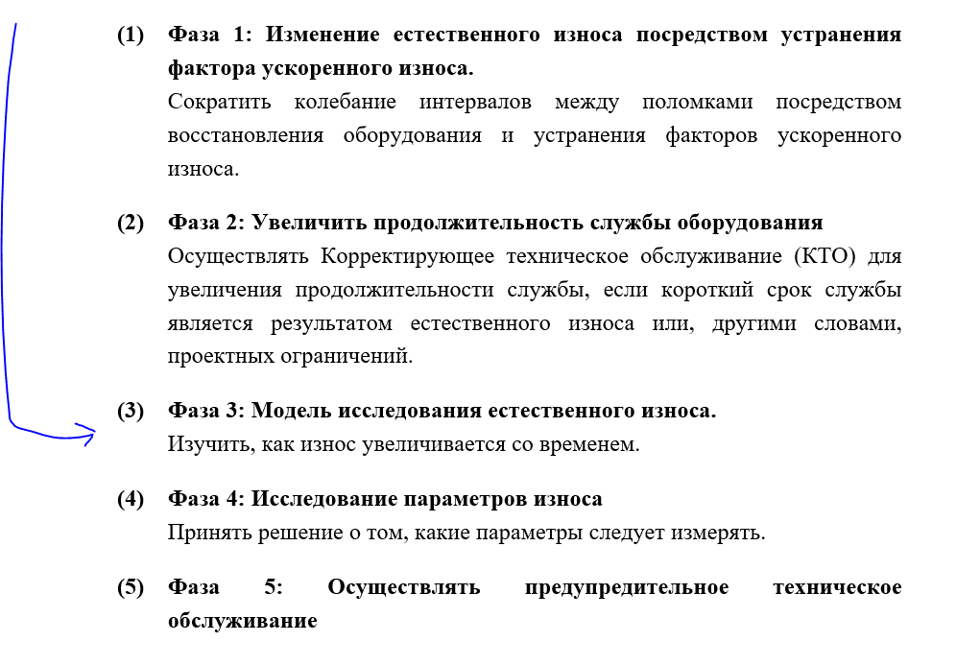
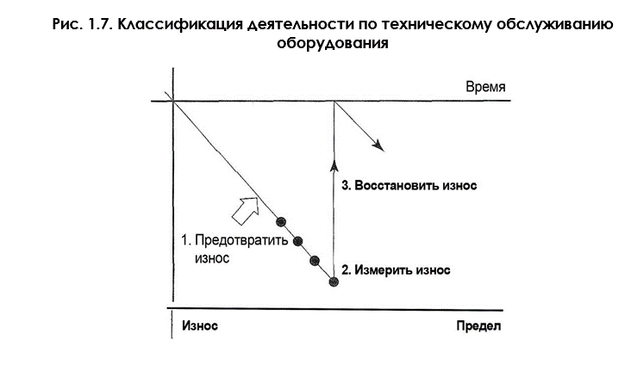
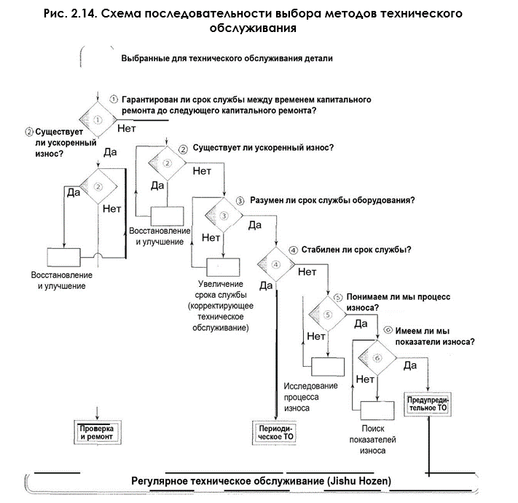
Завод | Линия | Общее наименование | тип | оборудование | год выпуска | Наработка | оценка | Коррозия корпуса и рамы | оценка | Коренной подшипник | оценка | Кольцевой бак | оценка | Наливатели | оценка | система управления и ЭК | оценка | итоговый балл оценки состояния | категория
СМР | Банка | СМР Банка | Блоки розлива | Innofill DMD 104 2006 г | 2006 | 109,361 | 3 | Не критичные очаги коррозии | 2 | В процессе замера | 2 | Заводская шероховатость 0.4мкм, визуальных отклонений не обнаружено (менее 25лет) | 2 | Критический износ | 3 | Высокий износ кольцевого трансформатора, коррозия двигателя Г.П. | 2 | 205 | A
ЯРС | Банка | ЯРС Банка | Блоки розлива | SASIB S.p.A | 2001 | 110,990 | 3 | Не критичные очаги коррозии | 2 | Без отклонений | 1 | без отклонений | 1 | Износ внутренней поверхности клапанов управления наливателями | 3 | Электронное оборудование отработало >23 лет и морально устарело. | 2 | 175 | A
ХБР | Банка | ХБР Банка | Блоки розлива | БАНКА Innofill DMD 92 | 2002 | 62,748 | 2 | Не критичные очаги коррозии не более 7% | 2 | Начало износа (Зазор между обоймами – 9.83мм. ) | 1 | Небольшой налет на стенках | 1 | начало износа (выработка на вилках клапана) | 2 | Система управления не поддерживается но есть возможность модернизации, стоимость модернизации указано в акте | 2 | 100 | B
РСТ | Банка | РСТ Банка 0,5 | Блоки розлива | KHS, DMD 48187 | 2009 | 54,105 | 1 | Без отклонений | 1 | Начало износа (измерение ширика качения 31,8 мм при норме 32 мм) | 2 | Без отклонений | 1 | Без отклонений | 1 | Ограничена поставка и поддержка из за санкций. | 2 | 85 | B
НСК | Банка | НСК Банка 1 | Блоки розлива | Розлив STARCANS 2000/ закатка CFT 3000/8 2004 | 2004 | 135,000 | 3 | Очаги коррозии более 60% трещины станины кольцевого бака | 3 | Зазор 10,2 | 1 | Без отклонений, внутренняя поверхность кольцевого бака без повреждений | 1 | без отклонений | 1 | Система управления не поддерживается | 2 | 165 | A
РСТ | Банка | РСТ Банка 1 | Блоки розлива | KHS, DMD 48188 | 2009 | 7,420 | 1 | Без отклонений | 1 | Без отклонений | 1 | Без отклонений | 1 | Без отклонений | 1 | Ограничена поставка и поддержка из-за санкций. | 2 | 75 | C
СПБ | Банка | СПБ Банка 2 | Блок розлива | KHS Innofill DMD 108 2001 | 2001 | 130,470 | 3 | Не критичные очаги коррозии | 2 | Критичный износ (Зазор между обоймами – 10.2 мм. ) | 3 | Шероховатость стенки кольцевого бака 1.0-1.2 мкм | 3 | Износ вставок наполнителя более 2 мм на одну сторону, износ упоров 0.5-1.2 мм на одну сторону. | 3 | Система управления не поддерживается, есть возможность модификации | 2 | 235 | A
НСК | Банка | НСК Банка 2 | Блоки розлива | Розлив Krones K222129 / Закатка Ferrum F506G 2007 (начало эксплуатации линии 2022 г) | 2007 | 9,613 | 1 | Не критичные очаги коррозии | 1 | Без отклонений | 1 | Без отклонений | 1 | Без отклонений | 1 | Ограничена поставка и поддержка из за санкций. | 1 | 65 | C
ТУЛ | Банка | ТУЛ Банка 3 | Блоки розлива | Innofill DMD (VF) 108 2003 | 2003 | 71,551 | 2 | Без отклонений | 2 | критичный износ | 3 | критичный износ | 1 | критичный износ | 3 | Система управления поддерживается частично | 2 | 190 | A
СПБ | Банка | СПБ Банка 4 | Блок розлива | KHS Innofill DMD 108 2002 | 2002 | 151,126 | 3 | Не критичные очаги коррозии | 2 | Начало износа (Зазор между обоймами – 10.1 мм. ) | 3 | Шероховатость стенки кольцевого бака 1.0-1.2 мкм | 3 | Износ вставок наполнителя более 2 мм на одну сторону, износ упоров 0.5-1.2 мм на одну сторону. | 3 | Система управления не поддерживается, есть возможность модификации | 2 | 235 | A
ТУЛ | Банка | ТУЛ Банка 5 | Блоки розлива | Innofill DMD 108 2001 | 2001 | 114,037 | 3 | Без отклонений | 1 | без отклонений | 1 | без отклонений | 1 | критичный износ | 3 | Система управления поддерживается частично | 2 | 165 | A
ТУЛ | Банка | ТУЛ Банка 5 | Блоки розлива | Innofill DMD 104\124 | 2008 | 25,500 | 1 | Без отклонений | 1 | без отклонений | 1 | без отклонений | 1 | начало критичного износа | 2 | Система управления поддерживается частично | 2 | 85 | B

